画面レイアウト
画面名 | トップ画面 | 更新日 | 2025-11-10 | 作成者 | 千葉

画面レイアウト
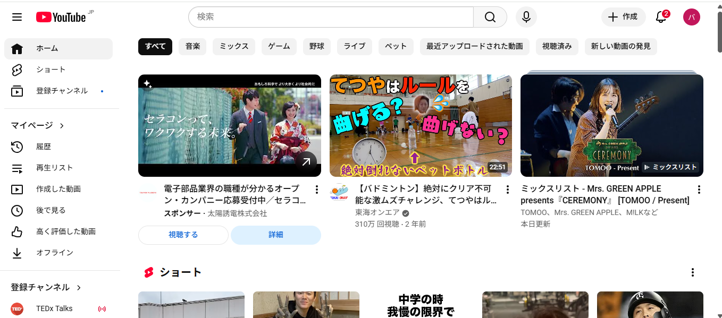

備考

